Sheet1
BBAの新仕様 |  |  |  |  |  | 赤色はプランナーが変えられるようにしておいてください

カートにものを乗せ、天井に着いた場合
 | 天井に着いているキャラクターから火花をだす（触れている部分から火花を出す）

 |  | 火花の色は天井に当たっている時間で色を変える
 |  | 初期状態赤と黄色を混ぜる
 |  | 二段階目に黄色とオレンジ
 |  | 三段階目に青色
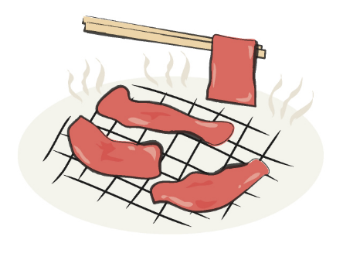
 |  | 当たっている時間で天井に触れているキャラクターの色が変わる
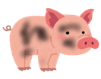

 | 通常 |  |  | 少し黒い |  |  | くろこげ | 肉

 |  |  | 肉になったら自動的に落ちる |  |  |  |  | 落ちた肉を拾うとBBAが自動的に肉を食べる
 |  |  | 床におちる

肉を食べると一定時間（１０秒ほど）移動速度が２倍になる

プレイヤーの周りにキラキラエフェクトを出す

 | こういうやつ

BBAの新仕様２
カートをける

カートをけりとばして前にとばす | 要：威力調整
プレイヤーの手元からカートとかごは離れる
離れたカートが敵とぶつかったらカートに乗る
カートが壁などにぶつかった場合その場にとまる
この行動はカート一台の時のみできる

ダブルカートを（手でおして）飛ばす
要：威力調整

 |  |  |  |  | 張りてみたいな感じの動きで右手のカートを押し出す |  |  |  | 押し出したあとのカートの効果はカートを蹴り飛ばしたときと同じ

BBAの新仕様３

馬
BBAはステージ上にいる馬に乗ることができる
馬に乗ることで馬にカートをつなげて走ることができる

